1.1
voltar à página inicial |  |  |  | 1 - MENUS DE NAVEGAÇÃO
 | S | N | NA
 | x |  |  | 1.1 O menu de navegação deve estar estruturado como uma lista de opções
 |  |  |  | Para que possa ser bem interpretado por tecnologias de apoio, os menus e submenus devem estar estruturados com elementos nativos, do tipo <ul>, ou com a semântica e o estado dos elementos identificados com técnicas em ARIA.

 | Listagem de evidências
 |  |  |  |  | Notas:
 |  |  |  |  | <ul id="menu-header"> na linha 178. Foi feita uma desabilitação de estilos para se evidenciar a semântica.

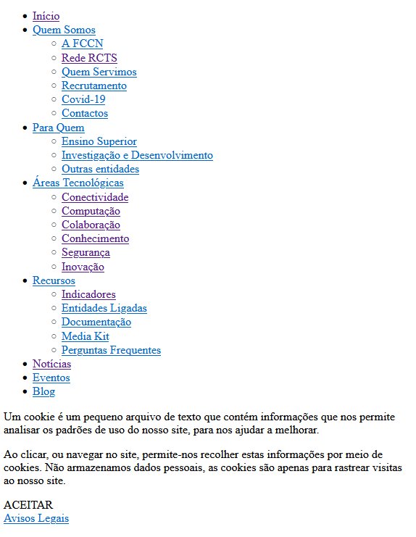

 | Notas de preenchimento:
 | - Coloque aqui imagens, printscreens ilustrativos, coloque sempre o endereço das páginas de onde retirar as imagens com exemplos ilustrativos.
 | - As imagens e as notas não estão limitadas aos campos a amarelo.
 | - Nas restantes folhas internas, estas instruções já não existem mas aplicam-se igualmente.

2.2
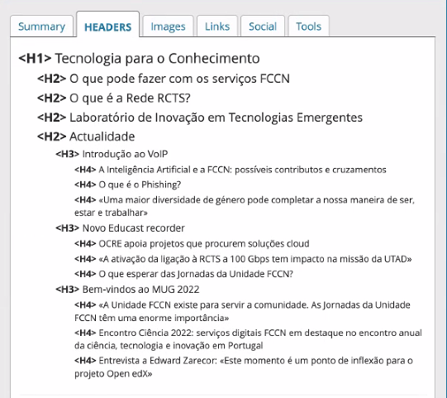
voltar à página inicial |  |  |  | 2 - TÍTULOS E SUBTÍTULOS
 | S | N | NA
 |  |  | x | 2.2 Existe uma marcação hierarquizada de títulos e subtítulos na página (<h1>...<h6>)
 |  |  |  | Os títulos são empregues de forma hierárquica para melhor estruturar os conteúdos, das informações mais gerais às mais particulares. Deverão ser usados de forma consistente por todo o sítio Web.

 | Listagem de evidências
 |  |  |  |  | Notas:

4.1
voltar à página inicial |  |  |  | 4 - ESTRUTURA DA INFORMAÇÃO
 | S | N | NA
 |  | x |  | 4.1 Ao clicar com o rato na etiqueta, o cursor surge no respetivo campo de edição
 |  |  |  | De forma a tornar a seleção de campos pequenos mais fácil, a legenda deverá estar associada ao campo respetivo com o elemento <label>, pois desta forma aumenta-se a sua área clicável. Para os utilizadores de leitores de ecrã (pessoas cegas) a associação da etiqueta ao campo de edição é também fundamental.

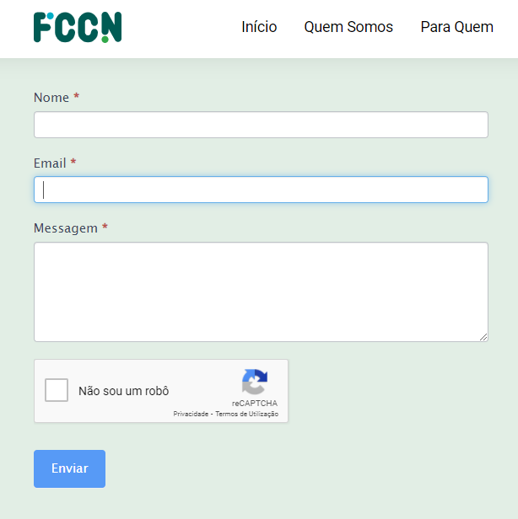
 | Listagem de evidências
 |  |  |  |  | Notas:
 |  |  |  |  | Ao clicar em cada label do formulário. De salientar que o e-goi é um serviço externo à FCCN.

4.2
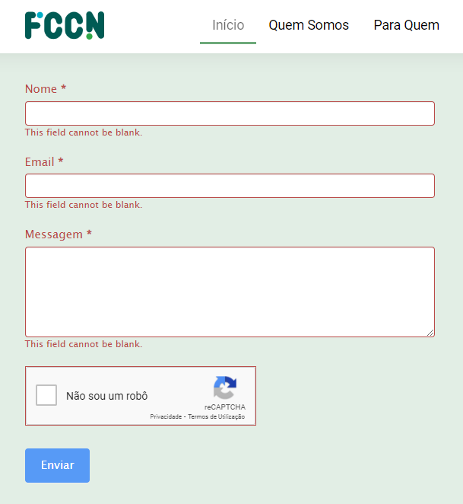
voltar à página inicial |  |  |  | 4 - ESTRUTURA DA INFORMAÇÃO
 | S | N | NA
 |  | x |  | 4.2 É possível identificar os campos de preenchimento obrigatório quando se usa apenas um leitor de ecrã
 |  |  |  | Os campos obrigatórios devem ser preferencialmente agrupados na parte inicial de um formulário e claramente identificados como tal. Se não for possível, cada campo deverá estar identificado textualmente ou como Obrigatório ou como Opcional. Não deverão ser usados apenas símbolos ou cores como elemento identificador.

 | Listagem de evidências
 |  |  |  |  | Notas:

4.3
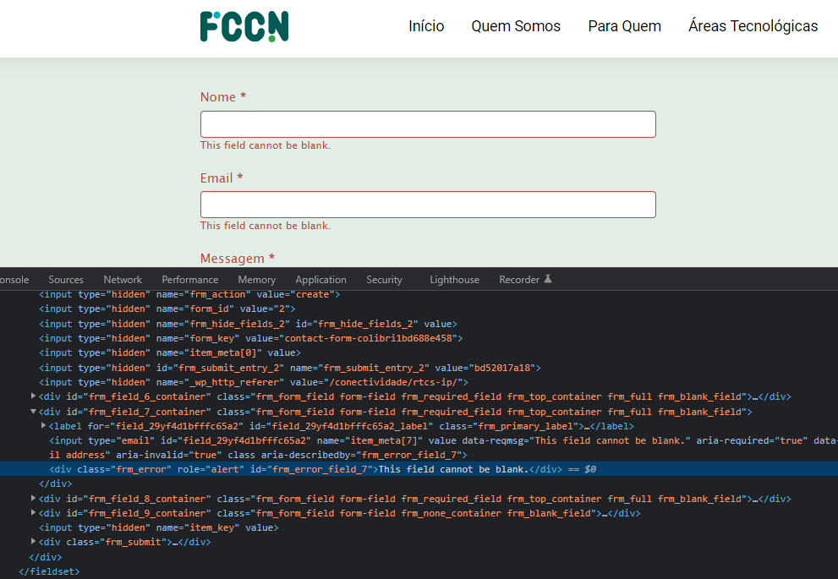
voltar à página inicial |  |  |  | 4 - ESTRUTURA DA INFORMAÇÃO
 | S | N | NA
 | x |  |  | 4.3 É possível localizar e ler as mensagens de erro usando apenas um leitor de ecrã
 |  |  |  | Os erros identificados no decorrer do preenchimento de um formulário deverão preferencialmente ser listados de forma condensada, direcionando cada elemento da lista ao respetivo campo. Cada campo deverá associar a mensagem de erro a si próprio. As mensagens de erro deverão ser breves e claras.

 | Listagem de evidências
 |  |  |  |  | Notas:

5.2
voltar à página inicial |  |  |  | 5 - GRÁFICOS E IMAGENS-LINK
 | S | N | NA
 |  | x |  | 5.2 O gráfico é acompanhado de uma descrição longa
 |  |  |  | Gráficos resultantes de análise de dados deverão ser acompanhados da tabela de dados que lhe deu origem, de forma a preservar o acesso à informação completa.

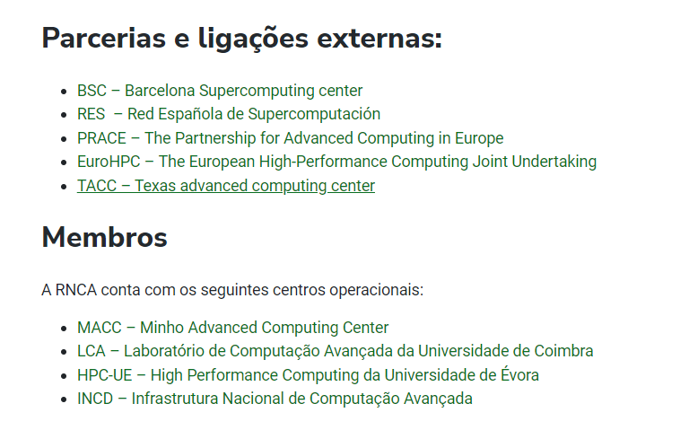
 | Listagem de evidências
 |  |  |  |  | Notas:
 |  |  |  |  | Não se usa tabelas, mas sim listas com links com referências aos gráficos e infografias utilizadas. Não há gráficos, logo não há tabelas de dados associados.

5.3
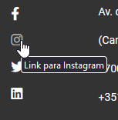
voltar à página inicial |  |  |  | 5 - GRÁFICOS E IMAGENS-LINK
 | S | N | NA
 | x |  |  | 5.3 As imagens-link têm um equivalente alternativo correto
 |  |  |  | As hiperligações compostas apenas por uma imagem obrigam que esta tenha um equivalente alternativo em texto que represente fielmente o destino da hiperligação.

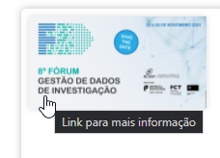
 | Listagem de evidências
 |  |  |  |  | Notas:
 |  |  |  |  | Implementado por omissão pelo wordpress. Por procedimento da gestão do site, todas as imagens são inseridas com um descritivo.

6.1
voltar à página inicial |  |  |  | 6 - CONTRASTE
 | S | N | NA
 | x |  |  | 6.1 No corpo de um documento, o rácio de contraste entre a cor do texto normal (menor que 18 pontos ou menor que 14 pontos negrito) e a cor do fundo é superior a 4,5:1
 |  |  |  | Deve assegurar-se no corpo do documento que o rácio de contraste entre a cor do texto e a cor de fundo é, no mínimo, de 4,5:1, de forma a assegurar a sua legibilidade para utilizadores com deficiências da visão.

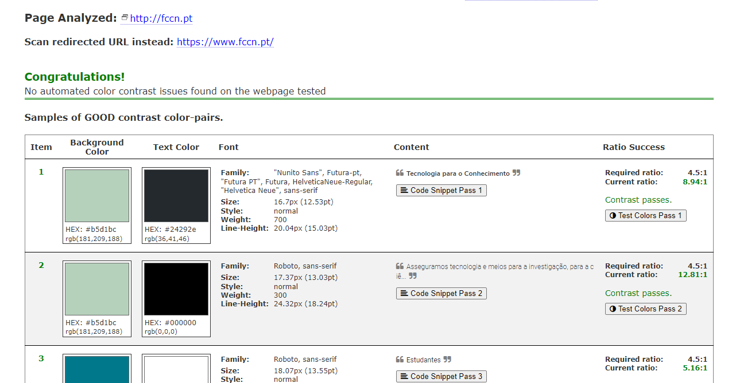
 | Listagem de evidências
 |  |  |  |  | Notas:
 |  |  |  |  | Testado em https://color.a11y.com/Contrast com resultado positivo. Relatório solicitado e disponibilizado em breve.

8.3
voltar à página inicial |  |  |  | 8 - ESTRUTURA DA PÁGINA
 | S | N | NA
 | x |  |  | 8.3 Quando se retira a CSS, deve ser possível reconhecer a semântica dos diversos elementos
 |  |  |  | Os elementos que estruturam o conteúdo devem estar semanticamente bem estruturados, usando os elementos de HTML apropriados a cada tipo de conteúdo, como títulos, parágrafos, listas, ...

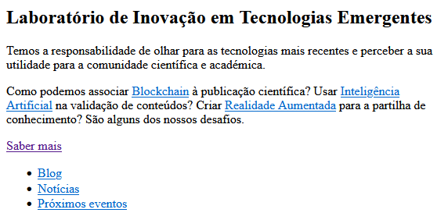
 | Listagem de evidências
 |  |  |  |  | Notas:
 |  |  |  |  | Implementado.

8.4
voltar à página inicial |  |  |  | 8 - ESTRUTURA DA PÁGINA
 | S | N | NA
 | x |  |  | 8.4 Quando se retira a CSS, a informação relevante permanece visível
 |  |  |  | Toda a informação visível deve permanecer na página sob forma textual, quando se desativam os estilos visuais.

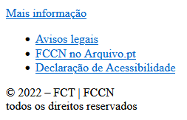
 | Listagem de evidências
 |  |  |  |  | Notas:
 |  |  |  |  | Exemplo de links no footer.

9.1
voltar à página inicial |  |  |  | 9 - SINTAXE DO HTML
 | S | N | NA
 | x |  |  | 9.1 A página apresenta-se sem erros de (x)HTML
 |  |  |  | A página não deve apresentar erros de sintaxe de (x)HTML.

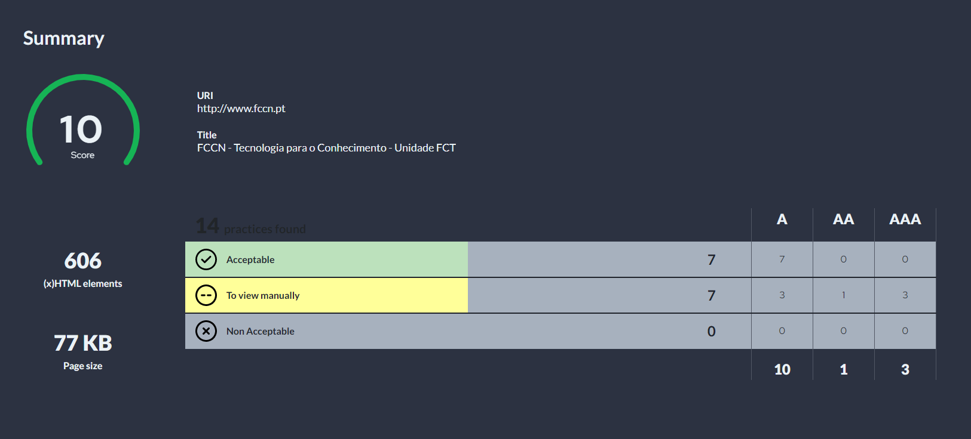
 | Listagem de evidências
 |  |  |  |  | Notas:
 |  |  |  |  | Implementado. https://accessmonitor.acessibilidade.gov.pt/results/http:%2F%2Fwww.fccn.pt

10.1
voltar à página inicial |  |  |  | 10 - FICHEIROS PDF
 | S | N | NA
 | x |  |  | 10.1 Nos ficheiros PDF é possível, no mínimo, extrair o conteúdo textual para formato TXT
 |  |  |  | Os ficheiros PDF devem ter o seu texto inteiramente extraível para que se possa passar o respetivo conteúdo para um processador de texto sem perda de informação.

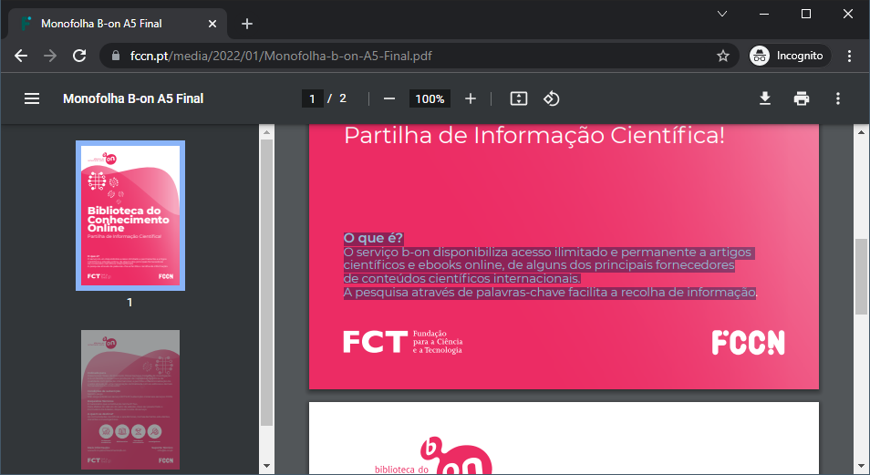
 | Listagem de evidências
 |  |  |  |  | Notas:
 |  |  |  |  | O texto no PDF é seleccionável, logo, é extraível.

